Bauzinsen Berechnung
Schnellberechnung der Finanzierungskosten der Bauleistung
(Bauzinsen)
May-24
Konzept: Univ.-Prof. DI Dr Andreas Kropik
www.bauwesen.at/tools
Bauzinsen sind im Buch Kropik, Baukalkulation, Kostenrechnung und ÖNORM B 2061 erläutert.

A. | Unternehmensdaten
 | Interner Zinssatz (Jahreszinsatz) |  | 8.0%
 | Dauer des Ausstellens von Rechnungen |  | 0.50 Mo
 | Wagnis und Gewinn gem K2-Blatt |  | 6.0%

B. | Projektdaten
B.1 | Struktur der Herstellkosten
 |  |  |  | eigene Zahlungsfrist
 |  |  |  | (eigene Zahlungsfrist gegenüber den Gläubigern)

 | Kostenart |  | (circa) | absolut | gewichtet
 | Lohn |  | 50% | 0.50 Mo | 0.250 Mo
 | Gehalt |  | 5% | 1.00 Mo | 0.050 Mo
 | Material |  | 35% | 0.10 Mo | 0.035 Mo
 | Fremdleistung |  | 10% | 2.00 Mo | 0.200 Mo
 | Gerät |  | 0% | 0.00 Mo | 0.000 Mo
 | Zahlungen an Gläubiger im Mittel: |  | 100% |  | 0.535 Mo

B.2 | Projektspezifische AG-Vorgaben
 | Ausführungsdauer |  | 8.00 Mo
 | Gewährleistungsdauer |  | 36.00 Mo
 | Intervall der Rechnungslegung |  | 1.00 Mo
 | Zahlungs(Prüf-)frist des Auftraggebers |  | 1.00 Mo
 | Deckungsrücklass |  | 5.0%
 | Haftungsrücklass |  | 2.0%
 | Skonto (kürzere Zahlungsfrist beachten!) |  | 0.0%
 | Anteil nicht ausgabewirksamer Kosten am Umsatz (ca) |  |  | 5.0%
 | Deckungs-RL: Reduktion, wegen Ablöse unbar um |  |  | 50.0%
 | Haftungs-RL: Reduktion, wegen Ablöse unbar um |  |  | 50.0%
Rechenergebnis für die Finanzierungskosten der Bauleistung: |  |  |  |  | 1.32%

C. | Berechnung im Detail
C.1 | Finanzierung der laufendn Ausgaben
 | Vorfinanzierungsdauer |  |  |  | Berechnung
 | eigene Zahlungsfrist |  | 0.535 Mo |  | -0.27 Mo
 | Intervall Rechnungslegung |  | 1.00 Mo |  | 0.50 Mo
 | Dauer Rechnungsausstellung |  | 0.50 Mo |  | 0.50 Mo
 | Zahlungsfrist AG |  | 1.00 Mo |  | 1.00 Mo
 |  |  |  |  | 1.73 Mo
 | Finanzierungsdauer |  |  | 1.73 Mo
 | Interner Zinssatz (Jahreszinsatz) |  |  | 8.00%
 | Anteil nicht ausgabewirksamer Kosten am Umsatz (ca) |  |  | 5%
 | Finanzierungskosten auf Gesamtkosten (Teil 1) |  |  |  | 1.10%
C.2 | Finanzierung Deckungsrücklass
 | Deckungsrücklass |  |  | 5%
 | Finanzierungsdauer | (50% von 8 Mo) |  | 4.00 Mo
 | Interner Zinssatz (Jahreszinsatz) |  |  | 8.00%
 | Reduktion, wegen Ablöse unbar um |  |  | 50%
 | Finanzierungskosten auf Gesamtkosten (Teil 2) |  |  |  | 0.07%
C.3 | Finanzierung Haftungsrücklass
 | Haftungsrücklass |  | 2%
 | Finanzierungsdauer |  | 36.00 Mo
 | Interner Zinssatz (Jahreszinsatz) |  | 8.00%
 | Reduktion, wegen Ablöse unbar um |  |  | 50%
 | Finanzierungskosten auf Gesamtkosten (Teil 3) |  |  |  | 0.24%
 | Summe (1, 2 u 3) auf Gesamtkosten |  | 100% |  | 1.40%

C.4 | Berechnung und Umbasierung |  |  |  | 1.40%
Abminderung Wagnis und Gewinn |  |  | 6.0% |  | -0.08%
Finanzierungskosten (vor allfälligem Skonto) |  |  |  |  | 1.32%
 | Basis (Gesamtkosten; ohne W & G) |  |  | 100.00%
 | inkl. Finaz.ko. vor Skonto |  | 1.32% | 101.32%
Skonto vom Verkaufspreis / auf Gesamtkosten |  |  | 0.00%
umbasiert |  |  | 0.00% | 101.32%
Finanzierungskosten (Zuschlag für K2-Blatt) |  |  |  |  | 1.32%

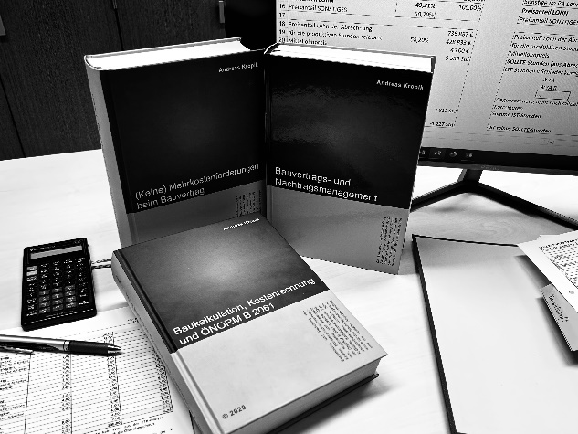
 |  |  | Kropik, Baukalkulation, Kostenrechnung und ÖNORM B 2061 (2020)

 |  |  | Kropik, (Keine) Mehrkostenforderungen beim Bauvertrag (2021)

 |  |  | Kropik, Bauvertrags- und Nachtragsmanagement (2023) inkl. Kommentar ÖN B 2110 / 2118

Informationen dazu:
www.bauwesen.at/PUB

